2 - Vytiskni
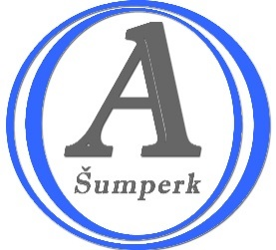
Obchodní akademnie a Jazyková škola s právem státní jazykové zkoušky, Hlavní třída 31, Šumperk
Seznam literárních děl pro ústní maturitní zkoušku |  |  |  | Školní rok 2025-2026

Jméno a příjmení: |  | Gebauer | Třída: 4. A

Kritéria pro výběr literárních děl |  |  | Počet povinných/přečtených lit. děl | NESPLNĚNÁ KRITÉRIA
Světová a česká literatura do konce 18. století |  |  | 2 / 1
Světová a česká literatura do konce 19. století |  |  | 3 / 1
Světová literatura 20. a 21. století |  |  | 4 / 0
Česká literatura 20. a 21. století |  |  | 5 / 1
Próza |  |  | 2 / 3
Poezie |  |  | 2 / 0
Drama |  |  | 2 / 0
Počet přečtených literárních děl |  |  | 3

Pořadí | Č. knihy | Dílo | Kategorie 1 | Kategorie 2
1. | 1 | Bible | Světová a česká literatura do konce 18. století | Próza
2. | 33 | Svatopluk Čech – Nový epochální výlet pana Broučka, tentokráte do XV. století | Světová a česká literatura do konce 19. století | Próza
3. | 100 | Karel Čapek - R.U.R. | Česká literatura 20. a 21. století | Próza
4. | - | - | - | -
5. | - | - | - | -
6. | - | - | - | -
7. | - | - | - | -
8. | - | - | - | -
9. | - | - | - | -
10. | - | - | - | -
11. | - | - | - | -
12. | - | - | - | -
13. | - | - | - | -
14. | - | - | - | -
15. | - | - | - | -
16. | - | - | - | -
17. | - | - | - | -
18. | - | - | - | -
19. | - | - | - | -
20. | - | - | - | -

 |  | Jméno | Datum | Podpis
ředitel školy: |  | Ing. Tom Ristovský | 2026-03-31
vyučující CJL:
žák: |  | Gebauer

